Control
Instruction | Formato | Salto | Condic. | Opcode | Funct3 | Funct7/6 | Reg2Loc | Branch | MemRead | MemtoReg | MemWrite | ALUSrc | RegWR | ALUControl | Descripcion
add | R | NO | NO | 0110011 | 000 | 0000000 | 1 | 0 | 0 | 0 | 0 | 0 | 1 | 0000 | Suma entre dos registros y almacenamiento en otro
sub | R | NO | NO | 0110011 | 000 | 0100000 | 1 | 0 | 0 | 0 | 0 | 0 | 1 | 0001 | Resta entre dos registros y almacenamiento en otro
sll | R | NO | NO | 0110011 | 001 | 0000000 | 1 | 0 | 0 | 0 | 0 | 0 | 1 | 0010 | Desplaza logicamente hacia la IZQ el valor de un registro, llenando con ceros
xor | R | NO | NO | 0110011 | 100 | 0000000 | 1 | 0 | 0 | 0 | 0 | 0 | 1 | 0011 | Realiza la operación XOR entre dos registros
srl | R | NO | NO | 0110011 | 101 | 0000000 | 1 | 0 | 0 | 0 | 0 | 0 | 1 | 0100 | Desplaza logicamente hacia la DER el valor de un registro, llenando con ceros
or | R | NO | NO | 0110011 | 110 | 0000000 | 1 | 0 | 0 | 0 | 0 | 0 | 1 | 0101 | Realiza la operación OR entre los valores de dos registros
and | R | NO | NO | 0110011 | 111 | 0000000 | 1 | 0 | 0 | 0 | 0 | 0 | 1 | 0110 | Realiza la operación AND entre los valores de dos registros
lw | I | NO | NO | 0000011 | 010 | n.a. | 1 | 0 | 1 | 1 | 0 | 1 | 1 | 0000 | Lee una palabra (32bits) de memoria y la carga en un registro
addi | I | NO | NO | 0010011 | 000 | 0000000 | 0 | 0 | 0 | 0 | 0 | 1 | 1 | 0000 | Suma un valor inmediato a un registro y guarda el resultado en otro registro
subi | I | NO | NO | 0010011 | 000 | 0100000 | 0 | 0 | 0 | 0 | 0 | 1 | 1 | 0001 | Resta un valor inmediato a un registro y guarda el resultado en otro registro
slli | I | NO | NO | 0010011 | 001 | 0000000 | 0 | 0 | 0 | 0 | 0 | 1 | 1 | 0010 | Desplaza hacia la IZQ un registro en un numero de bits especificado por un inmediato y guarda el resultado en otro registro
xori | I | NO | NO | 0010011 | 100 | n.a. | 0 | 0 | 0 | 0 | 0 | 1 | 1 | 0011 | Realiza una operación XOR entre un registro y un valor inmediato, y guarda el resultado en un registro
srli | I | NO | NO | 0010011 | 101 | 0000000 | 0 | 0 | 0 | 0 | 0 | 1 | 1 | 0100 | Desplaza hacia la DER un registro en un numero de bits especificado por un inmediato y guarda el resultado en otro registro
ori | I | NO | NO | 0010011 | 110 | n.a. | 0 | 0 | 0 | 0 | 0 | 1 | 1 | 0101 | Realiza una operación OR entre un registro y un valor inmediato, guarda el resultado en otro registro
andi | I | NO | NO | 0010011 | 111 | n.a. | 0 | 0 | 0 | 0 | 0 | 1 | 1 | 0110 | Realiza una operación AND entre un registro y un valor inmediato, guarda el resultado en otro registro
jalr | I | SI | NO | 1100111 | 000 | n.a. | 0 | 1 | 0 | 0 | 0 | 1 | 1 | 0000 | Salta una direccion determinada por un registro mas un inmediato y guarda la direccion de retorno en otro registro
sw | S | NO | NO | 0100011 | 010 | n.a. | 1 | 0 | 0 | X | 1 | 1 | 0 | 0000 | Almacena la palabra (32bits) menos significativa de un registro en memoia
beq | SB | SI | SI | 1100111 | 001 | n.a. | 0 | 1 | 0 | X | 0 | 0 | 0 | 0001 | Salta a una direccion especifica si dos registros son iguales
bneq | SB | SI | SI | 1100111 | 010 | n.a. | 0 | 1 | 0 | X | 0 | 0 | 0 | 0001 | Salta a una direccion si los valores de dos registros no son iguales.
blt | SB | SI | SI | 1100111 | 011 | n.a. | 0 | 1 | 0 | X | 0 | 0 | 0 | 0001 | Salta a una direccion si el primer registro es menor que el segundo registro
bge | SB | SI | SI | 1100111 | 100 | n.a. | 0 | 1 | 0 | X | 0 | 0 | 0 | 0001 | Salta a una direccion si el primer regsitro es mayor o igual que el segundo registro
jal | UJ | SI | NO | 1101111 | n.a. | n.a. | 0 | 1 | 0 | 0 | 0 | 1 | 1 | 0000 | Salta a una direccion determinada por PC mas un inmediato y guarda la direccion de retorno en un registro especifico

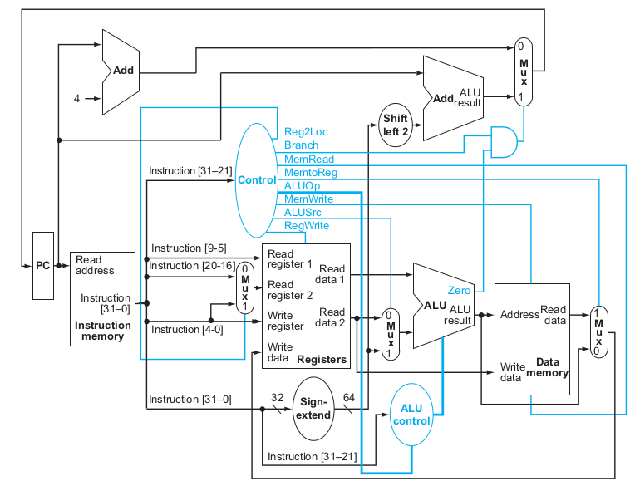
Instruction | Formato | Salto | Condic. | Opcode | Funct3 | Funct7/6 | Reg2Loc | Branch | MemRead | MemtoReg | MemWrite | ALUSrc | RegWR | ALUControl
jal | UJ | SI | NO | 1101111 | n.a. | n.a. | 0 | 1 | 0 | 0 | 0 | 1 | 1 | 0000

Descripcion |  |  |  |  |  |  |  |  |  |  |  |  | Operac. | ALUControl
Salta a una direccion determinada por PC mas un inmediato y guarda la direccion de retorno en un registro especifico |  |  |  |  |  |  |  |  |  |  |  |  | add | 0000
 |  |  |  |  |  |  |  |  |  |  |  |  | sub | 0001
Reg | Write | 1 |  |  |  |  |  |  |  |  |  |  | sll | 0010
 | Read | 0 |  |  |  |  |  |  |  |  |  |  | xor | 0011
 |  |  |  |  |  |  |  |  |  |  |  |  | srl | 0100
 |  |  |  |  |  |  |  |  |  |  |  |  | or | 0101
 |  |  |  |  |  |  |  |  |  |  |  |  | and | 0110

